캐릭터DB(농장)
스태미너
현재 농장 레벨 10
캐릭터 DB (농장)
※ 농장 스테이터스 - 개요: 기본 10칸 → 레벨로 표기 - 경험치 1. 누적 경험치 : 100*Lv*Lv (전투 경험치와 동일) 2. 경험치 획득 시점 → 작물 수확 시 해당 작물 경험치 획득 (개수와 상관없이 정해진 경험치 획득) 3. Lv 당 증가하는 수치: 스태미너 4. 유저에게 표시할 내용: 기존 스테이터스 창 + 특이사항 (5칸 달성 시, 10개 달성 시) 5. 유저에게 표시하지 않는 내용: 경험치, 스태미너 상세 수치 |  |  |  |  | 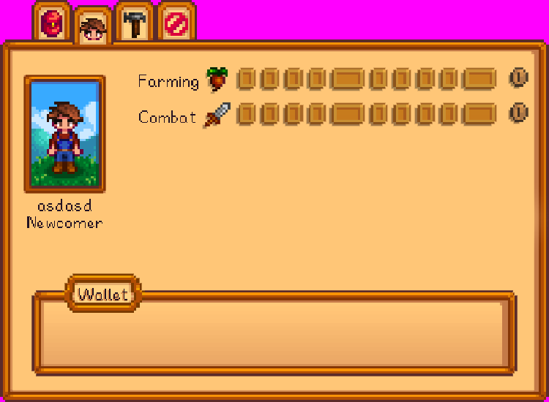
Lv | 누적 경험치 | 필요 경험치 | 스태미너 | 특이사항
기존 스테이터스 창
1 | 100 | 100 | 100
2 | 400 | 300 | 110
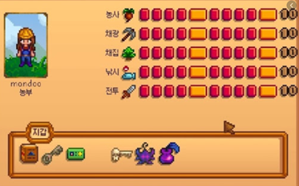
3 | 900 | 500 | 120
4 | 1600 | 700 | 130
5 | 2500 | 900 | 140 | 수확물 개수 * 2
6 | 3600 | 1100 | 150 | 수확물 개수 * 2
7 | 4900 | 1300 | 160 | 수확물 개수 * 2
8 | 6400 | 1500 | 170 | 수확물 개수 * 2
9 | 8100 | 1700 | 180 | 수확물 개수 * 2
10 | 10000 | 1900 | 190 | 수확물 개수 * 3

레벨업 시 표시 형태
(칸 채움 + 숫자 표시)

캐릭터DB(전투)
캐릭터 DB (전투)
※ 전투 스테이터스 - 개요: 기본 10칸 → 레벨로 표기 - 경험치 1. 누적 경험치 : 100*Lv*Lv (전투 경험치와 동일) 2. 경험치 획득 시점 → 몬스터 사망시 - Lv 당 증가하는 수치: HP, 공격력 - 유저에게 표시할 내용: 기존 스테이터스 창 - 표시하지 않아도 되는 내용: 경험치, HP, 공격력 수치
Lv | 누적 경험치 | 필요 경험치 | HP | 공격력
현재 전투 레벨 10
1 | 100 | 100 | 100 | 10
기존 스테이터스 창
2 | 400 | 300 | 110 | 11
3 | 900 | 500 | 120 | 12
4 | 1600 | 700 | 130 | 13
5 | 2500 | 900 | 140 | 14
6 | 3600 | 1100 | 150 | 15
7 | 4900 | 1300 | 160 | 16
8 | 6400 | 1500 | 170 | 17
9 | 8100 | 1700 | 180 | 18
10 | 10000 | 1900 | 190 | 19

레벨업 시 표시 형태
(칸 채움 + 숫자 표시)

